Sheet1
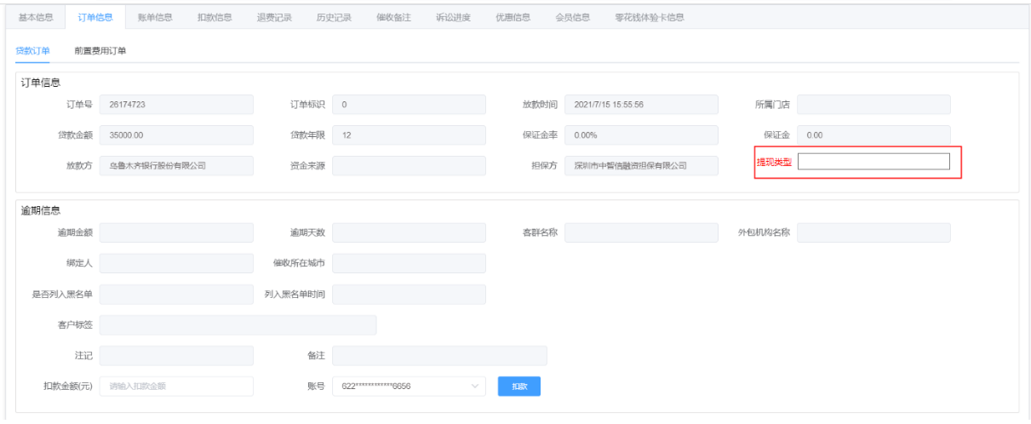
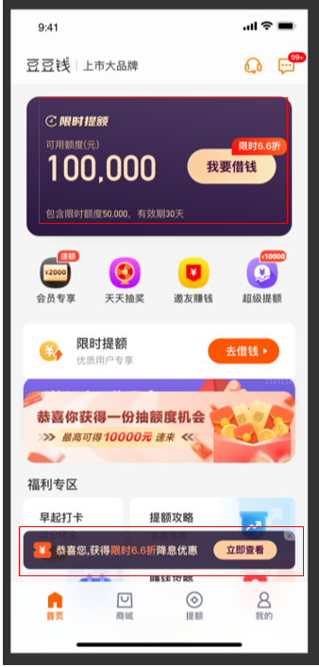
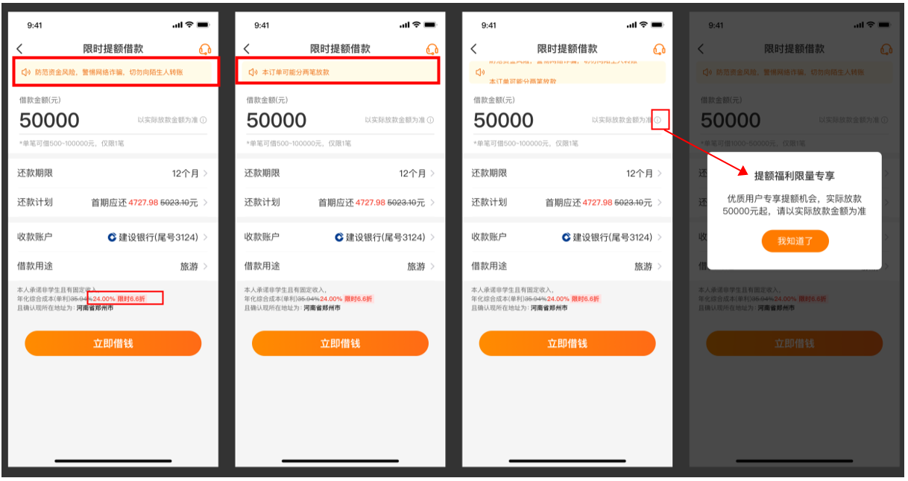
豆豆钱 |  | 维信卡卡贷
活动时间 | 2022年7月28日上线
活动页面 | 1、首页-“我要借款”按钮展示“限时6.6折”； 2、首页-底部增加一栏入口；
参与用户 | 仅部分卡豆用户展示活动页面，以页面显示为准；
活动规则 | 1、该活动不支持使用优惠券； 2、页面费率展示为24%； 3、借款金额递增100； 4、提现支持银行卡：工商银行、农业银行、中国银行，兴业银行、建设银行 5、参与活动提现后订单可能分两笔放款。最终放款金额以实际审批通过的金额为准；若分为2笔订单的话，在借款记录页面也会有两笔订单展示，即卡/豆的现金借款+限时提额借款；
注意事项 | 1、若客户进线咨询为什么提现后会收到了两笔订单？ 坐席可询问客户是否参与我司的活动，是从“限时6.6折”字样的入口操作的提现；可告知客户参与了我司该活动的可能就会有两笔放款，详情可查看借款记录。具体放款金额以系统显示为准； 2、凡通过参与该活动提现成功的用户订单页会展示：【合并借款提现】。查看路径：订单查询-查看详情-订单信息查看客户的“提现类型”-【合并借款提现】，

